Накладная-№3
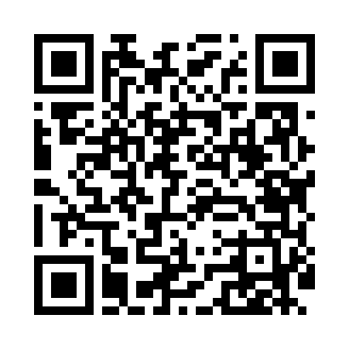
Номер товарно-транспортной накладной: |  |  | Торговый представитель: Amriyev Muhammad
Поставщик: Toshkent falcon fly 2 |  |  | Телефон торгового представителя: +998972880505
Дата отгрузки: 21.10.2025 |  |  | Контрагент: """" Klient
Дата консигнации: |  |  | Адрес:
Доставщик: |  |  | Телефон:
Телефон доставщика:
Время заказа: 21.10.2025 14:15:00
№ | Штрих-код | Название товаров (работ,услуг) | Количество | Количество в кейсе | Цена | Сумма
 |  |  | 161 |  |  | 394
1 | 6906808162077 | Кухонный нож chenglifang sl-5 DB-16-7 | 2 | 2 шт. | 3.80 | 7.60
2 | 4896256218698 | Магнитный держатель для кухонных ножей 4.9*38 cm DB-5-12 | 1 | 1 шт. | 1.10 | 1.10
3 | 2018303719152 | Шиша Чайник B-034 1000ML DB-62-31 | 8 | 8 шт. | 4.90 | 39.20
4 | 2024022317401 | Стеклянная Чашка с Тарелкой Бардак DB-132-7 | 5 | 5 шт. | 5.50 | 27.50
5 | 6832157800387 | Бутылочки для приправ с закручивающимися крыш ками 16 DB-3-33 | 6 | 6 шт. | 0.50 | 3
6 | 6901235594002 | Механическая (ручная) соковыжималка для цитру совых фруктов QC1110-3Q 4002A 290g/23.5*9*6.5 CM DB-5-59 | 1 | 1 шт. | 2.90 | 2.90
7 | 2018170011472 | Отбивной молоток черный GB-9-3 | 1 | 1 шт. | 4.20 | 4.20
8 | None | Кухонные Щипцы ручной DB-5-23 | 1 | 1 шт. | 1 | 1
9 | 6966334493281 | Металический щипцы ALM590B-9 90.7MM/85g/201) DB-5-234 | 1 | 1 шт. | 0.40 | 0.40
10 | 2010046665666 | Сахарница пластмассовая, F4413 100ML 23.5 DB- 15-61 | 4 | 4 шт. | 2.40 | 9.60
11 | 6941797501360 | Точилка для ножей 8 DB-16-48 | 1 | 1 шт. | 3.70 | 3.70
12 | 9991698101356 | Фартук текстильный XP-27-9 | 2 | 2 шт. | 1.60 | 3.20
13 | 6988006129373 | Поднос пластмассовая 1600AT GB-29-37 | 2 | 2 шт. | 3.40 | 6.80
14 | 6984975661128 | Миска металлическая 0.7 A1/3×15cm DB-6-112 | 6 | 6 шт. | 2.90 | 17.40
15 | 6920251524510 | Пластмассовая подставка для Бумаги 8800 DB-15 2-451 | 6 | 6 шт. | 2 | 12
16 | 9980604035022 | Разделочная доска пластиковая Геливи PE60×40× 1.5, 60×40×1.5 см, XP-35-2 | 2 | 2 шт. | 9 | 18
17 | 6920250671208 | Пластмас ликобчали чашка 76603 DB-67-120 | 10 | 10 шт. | 3.60 | 36
18 | 6920250671093 | Пластмас соусница 3303 7x7x3 см DB-67-109 | 20 | 20 шт. | 0.50 | 10
19 | 6920250567990 | Пластиковый салатница 65095 DB-67-99 | 30 | 30 шт. | 2.50 | 75
20 | 6920250567938 | Пластиковый салатница 40111 DB-67-93 | 15 | 15 шт. | 4.50 | 67.50
21 | 2112345678146 | Кошик 1010 6 DB-3-31 | 4 | 4 шт. | 1 | 4
22 | 6934179000568 | Металический Миска 24cm DB-6-13 | 1 | 1 шт. | 1.20 | 1.20
23 | 2011382037452 | Металический поднос 45*35*4.8 DB-6-22 | 2 | 2 шт. | 5 | 10
24 | 6920022121160 | Пластиковый салатница A9636-2 DB-152-116 | 10 | 10 шт. | 0.70 | 7
25 | 6920022121146 | Пластиковый салатница A9638-2 DB-152-114 | 10 | 10 шт. | 1.10 | 11
26 | 6920240023703 | Коврики сервировочные пластмассовая 18*18CM X P-23-70 | 7 | 7 шт. | 0.40 | 2.80
27 | 6805019698767 | Коврик напольный, 45×75 см, DB-98-76 | 1 | 1 шт. | 4.50 | 4.50
28 | 6906808162084 | Кухонный нож chenglifang sl-3 DB-16-8 | 1 | 1 шт. | 4 | 4
29 | 6988006129373 | Поднос пластмассовая 1600AT GB-29-37 | 1 | 1 шт. | 3.40 | 3.40
Итого: 394$|->UZS: 4,925,000.00

